天软基金模型
编号 | 分类 | 路径 | 示例 | 内容说明 | 函数说明 | 典型范例
1 | 基金研究 | 【模型目录】->公用函数/10.金融工程/基金研究 | 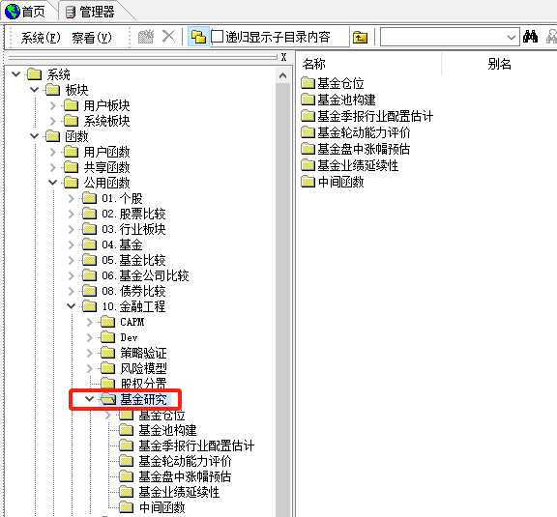 | 针对基金的研究指标查询，包括： 1、基金仓位； 2、基金池构建； 3、基金季报行业配置估计； 4、基金轮动能力评价； 5、基金盘中涨幅预估； 6、基金业绩延续性等 | 应用专题-基金研究：天软基金季报行业配置估计框架TS_IndustryAllocationOfFund | 基金轮动能力评价
 |  |  |  |  | 应用专题-基金研究：天软轮动能力评价框架TS_EvaluationOfRotationSkill
 |  |  |  |  | 应用专题-基金研究：天软基金业绩延续性研究框架TS_PersistenceOfFund
 |  | 【模型目录】->公用函数/10.金融工程/量化择时 | 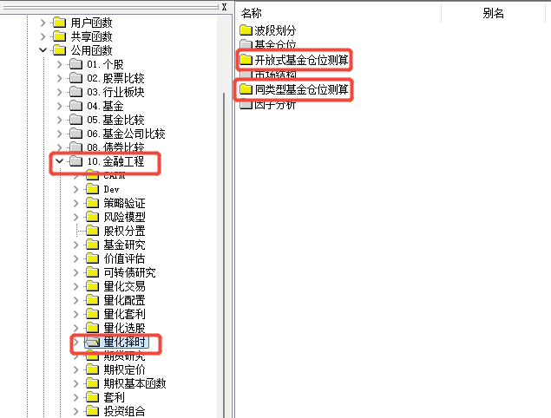 | 针对基金的量化择时的研究，包括： 1、基金仓位； 2、开放式基金仓位测算； 3、同类型基金仓位测算等 | 应用专题-仓位测算01：基于大小盘的基金仓位测算模型及其实证 | 基金仓位测算
 |  | 【模型目录】->公用函数/10.金融工程/套利 | 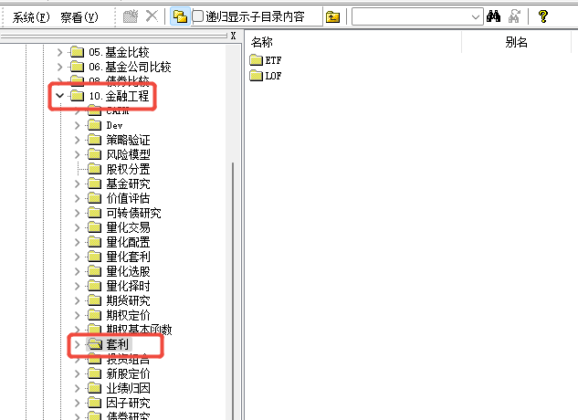 | 针对ETF基金和LOF基金的套利研究 | 天软金融分析.NET函数大全 > 金融函数 >金融工程>套利 | LOF基金交易及时点净值数据
 |  | 【模型目录】->公用函数/10.金融工程/业绩归因 | 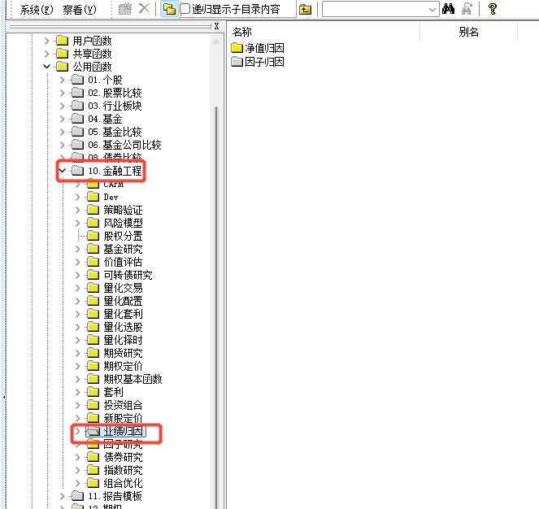 | 针对基金业绩归因的研究，包括： 1、净值归因； 2、因子归因等 | 应用专题-组合评价-业绩归因 | 基金业绩归因
2 | 基金数据 | 【模型目录】->公用函数/扩展函数/.Net扩展函数/基金 | 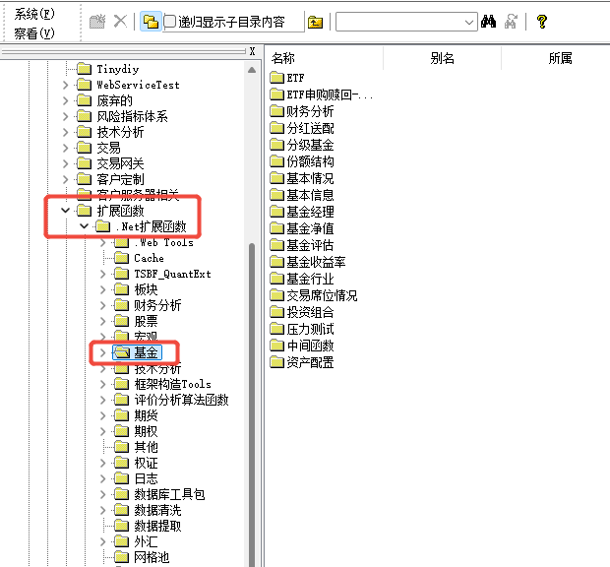 | 针对基金的常用数据查询，包括： 1、基本信息； 2、基本情况； 3、基金经理； 4、基金净值； 5、基金评估； 6、基金收益率； 7、基金行业； 8、ETF； 9、财务分析； 10、分红送配等 | 天软金融分析.NET函数大全 > 金融函数 > 基金 | 指定日净值数据
 |  |  |  |  | 数据更新-基金数据
 |  | 【模型目录】->公用函数/0.4基金 | 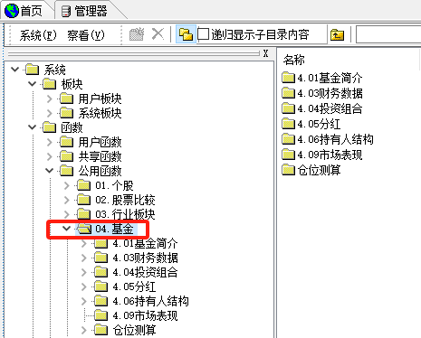 | 针对基金的报表模型查询，包括： 1、基金简介； 2、财务数据； 3、投资组合； 4、分红； 5、持有人结构； 6、市场表现等； | 天软金融分析.NET函数大全 > 天软范例 > 0.4基金 | 基金规模
 |  | 【模型目录】->公用函数/0.5基金比较 | 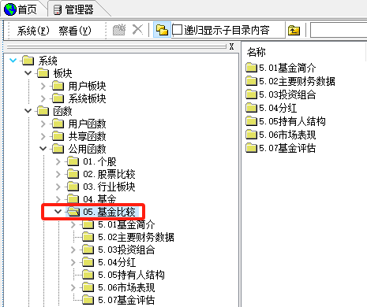 | 针对基金板块的报表模型查询，包括： 1、基金简介； 2、主要财务数据； 3、投资组合； 4、分红； 5、持有人结构； 6、市场表现 7、基金评估等； | 天软金融分析.NET函数大全 > 天软范例 > 0.5基金比较 | 指定报告期基金行业集中度
 |  | 【模型目录】->公用函数/0.6基金公司比较 | 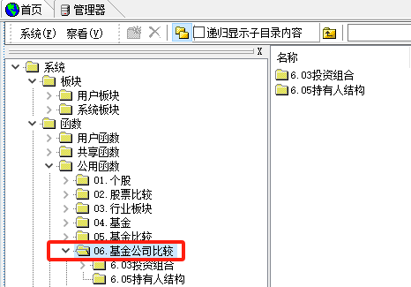 | 针对基金公司的报表模型查询，包括： 1、基金持仓； 2、行业配置； 3、资产配置； 4、持有人结构等 | 天软金融分析.NET函数大全 > 天软范例 > 0.6基金公司比较 | 报告期基金管理公司前十名持股明细
3 | 基金应用 | 【左侧导航】->天软研究->基金研究 | 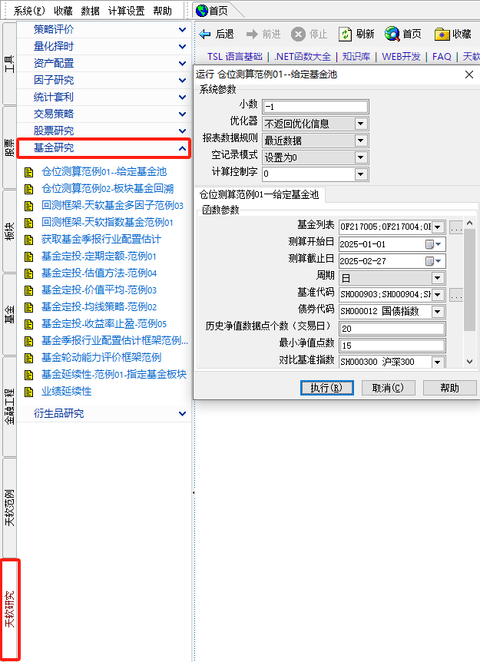 | 基于天软模型的基金研究常见应用范例，包括： 1、仓位测算； 2、基金回测； 3、基金季报行业配置估计； 4、基金定投； 5、基金轮动能力评价； 6、基金业绩延续性等 | 应用专题-仓位测算01：基于大小盘的基金仓位测算模型及其实证 | 基金仓位测算

基金相关FAQ
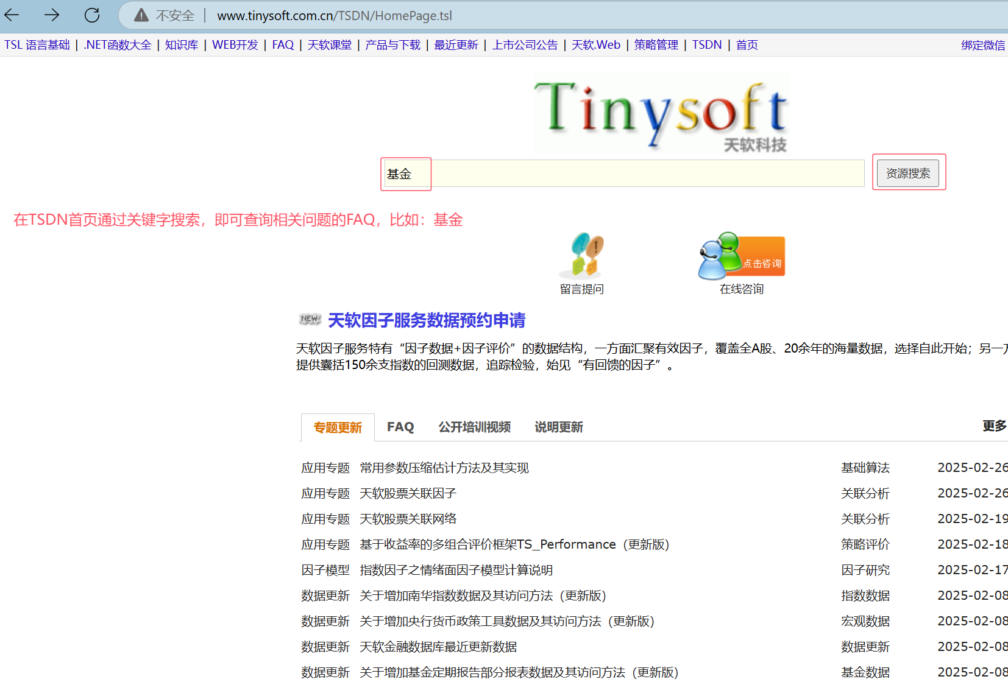
一级分类 | 序号 | FAQ | TSDN地址： | http://www.tinysoft.com.cn/TSDN/HomePage.tsl
基础数据相关 | 1 | Q：Getbk('上证ETF')返回得到的是SH开头的代码，如何得到OF开头的ETF代码
 | 2 | Q：为什么基金持股明细表（318）中的公布日全是0？
 | 3 | Q：开放式基金费率(309)表的公布日与生效日都是0？
 | 4 | Q：天软基金定期报告取数代码说明
 | 5 | Q：净值表中，为何有些基金的每万份基金单位收益，最近七日收益折算值全为0？
 | 6 | Q：关于基金的A类与B 类、C类数据的区别
 | 7 | Q：有ETF基金交易数据吗？
 | 8 | Q：天软基金复权净值的提取与算法说明
 | 9 | Q：QDII基金数据说明
 | 10 | Q：公开募集基础设施证券投资基金（以下简称基础设施公募REITs）上市交易规则特别说明
 | 11 | Q：天软基金投资风格与投资类型分类的规则是什么？
 | 12 | Q：基金财报公布持股明细表中同一个代码有多条记录的天软如何处理？
 | 13 | Q：基金的财务指标中的资产净值和资产配置表中的资产净值不相等
 | 14 | Q：预估清盘日期函数GetFundLastEndDate返回的退市基金清算预估日是怎么算的
 | 15 | Q：天软里面关于基金经理有个信息是基金经理代码。这个代码的数据来源是什么？如果基金经理姓名相同，你们怎么区分呢？
 | 16 | Q：关于基金投资风格(614)表“比例(%)”字段说明
 | 17 | Q：基金.投资风格（TSJJ02）分类代码列表
 | 18 | Q：基金.银河基金分类（YHFL）分类代码列表
 | 19 | Q：基金.净值增长率计算方法（TSJJ03）分类代码列表
数据说明 | 1 | 2011-12-12-数据更新-关于修改基金持股明细数据表结构和废弃基金重仓股数据表说明
 | 2 | 2025-02-08-数据更新-基金数据001：关于增加基金定期报告部分报表数据及其访问方法
 | 3 | 2022-08-24-数据更新-数据更新021：关于变更天软基金分类及相关板块的说明
 | 4 | 2021-03-10-数据更新-基金数据002：关于增加银河证券基金分类数据及其访问方法
 | 5 | 2022-05-20-数据更新-基金数据002：关于增加基金投资风格分类数据及其访问方法
 | 6 | 2022-05-20-数据更新-基金数据002：关于增加基金净值增长率计算方法数据及其访问方法
 | 7 | 2022-05-25-数据更新-基金数据005：关于增加基金名称变更数据及其访问方法
 | 8 | 2014-07-15-应用专题-数据提取专题04：ETF基金常见数据说明及提取
 | 9 | 2022-11-22-数据更新-基金数据004：关于在基金数据中增加参考公募基金运作的大集合产品相关数据的说明
数据提取 | 1 | Q：如何提取基金一段时间的每日净值数据
 | 2 | Q：ETF基金的时点净值说明及提取范例
 | 3 | 基金净值增长率：FundNAWZf
 | 4 | 指定日基金份额：FundTotalShares
 | 5 | 指定日基金规模：fundscale
 | 6 | Q：天软基金盘中涨幅预估算法与提取说明
 | 7 | Q：如何获取指定日“上证基金”的代码集合
 | 8 | Q：如何提取指定日在市交易的ETF交易代码集合?
 | 9 | Q：如何取ETF基金的申购赎回数据
 | 10 | Q：如何提取指定日还在运作的普通股票型基金
 | 11 | Q：如何得到基金的前几大持股数据
 | 12 | Q：如何提取一段时间内基金每日的总份额
 | 13 | Q：获取指定日所有基金分类列表并统计份额与规模
 | 14 | Q：如何获取基金的主代码
 | 15 | Q：如何提取基金的“管理费用”?
 | 16 | Q：如何获取基金的折价率/折溢率(%)
 | 17 | Q：如何提取所有基金持股市值的总和
 | 18 | Q：股票与基金一些常见的分类属性代码及取数介绍
 | 19 | Q：如何提取多个基金的一段时间内的月度收益率并存放在一个表中
应用专题 | 1 | 2023-02-02-应用专题-仓位测算01：基于大小盘的基金仓位测算模型及其实证
 | 2 | 2020-12-03-基金专题-基金风格画像01：仓位测算误差分析
 | 3 | 2020-12-04-基金专题-基金风格画像02：基金的收益率分解
 | 4 | 2013-04-11-模型更新-基于主成分分析和约束回归的开放式基金仓位测算
 | 5 | 2020-10-15-应用专题-基金多因子：基于净值增长率因子的选基实证分析
 | 6 | 2021-03-02-模型更新-基金指标001：关于增加基金数据系列指标及其访问方法
 | 7 | 2017-12-28-应用专题-回测框架04：定期定额法基金定投的回测
 | 8 | 2018-01-06-应用专题-回测框架05：均线策略法基金定投的回测
 | 9 | 2018-07-12-应用专题-回测框架06：价值平均策略基金定投的回测
 | 10 | 2018-07-13-应用专题-回测框架07：价值平均策略在常见指数上的回测
 | 11 | 2018-07-18-应用专题-回测框架08：估值法基金定投的回测
 | 12 | 2018-08-24-应用专题-回测框架09：十年国债到期收益率与债券基金的相关性
 | 13 | 2018-09-25-应用专题-回测框架10：定投止盈
 | 14 | 2012-03-20-模型更新-指数基金模拟ToolBox使用说明
 | 15 | 2024-09-20-应用专题-基金研究：天软基金业绩延续性研究框架TS_PersistenceOfFund（更新版）
 | 16 | 2023-04-13-应用专题-基金研究：天软基金季报行业配置估计框架TS_IndustryAllocationOfFund（更新版）
 | 17 | 2024-11-20-应用专题-基金研究：天软轮动能力评价框架TS_EvaluationOfRotationSkill（更新版）
 | 18 | 2014-07-08-应用专题-指数基金01：天软指数基金回测框架TSIndexFund
 | 19 | 2015-06-17-应用专题-分级基金01：分级基金大全及常用基础模型

